Лист2
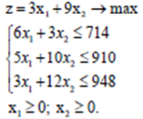
Вологжанин Егор, Вариант №7 |  |  | Студент группы ОМ-20.04.01.04-11
Лабораторная работа № 1 «Использование Поиска решения для решения задач оптимизации в нефтегазовом деле»
Затраты |  | Запасы |  | Расход ресурсов
6 | 3 | 714 |  | 489
5 | 10 | 910 |  | 910
3 | 12 | 948 |  | 948
Х1 | Х2 |  | Прибыли от единицы продукции
48 | 67 |  |  | 3 | 9
Целевая функция
747

